総括表
令和7年度交差点交通量調査報告書
交差点名 |  |  |  | №57 小港橋 【-】 |  |  |  |  | 調査年月日 | 2025-11-18 | 天候 | 曇り 一時 晴れ | 57
所在地 |  |  |  | 中区小港町2丁目 |  |  |  |  | 調査時間帯 | 7:00～19:00（12時間合計） |  |  | 小港橋
 |  |  |  |  |  |  |  |  |  |  |  |  | -
 |  |  |  |  |  |  |  |  |  |  |  |  | 0
 |  |  |  |  |  |  |  |  |  |  |  |  | 2025-11-18
 |  |  |  |  |  |  |  |  |  |  |  |  | 曇り 一時 晴れ

小港橋

出典：中区区民生活マップ

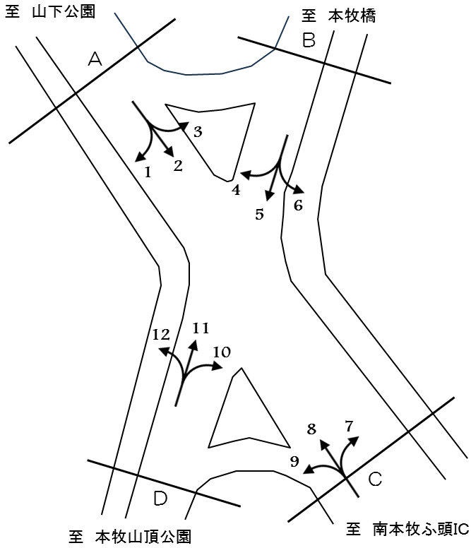

方向別交通量集計表
断面 | 方向 | 大型計 | 小型計 | 合計 | 断面 | 方向 | 大型計 | 小型計 | 合計
A | 1 | 150 | 1,799 | 1,949 | C | 7 | 0 | 0 | 0
 | 2 | 522 | 2,746 | 3,268 |  | 8 | 414 | 2,531 | 2,945
 | 3 | 143 | 926 | 1,069 |  | 9 | 124 | 675 | 799
 | 計 | 815 | 5,471 | 6,286 |  | 計 | 538 | 3,206 | 3,744
B | 4 | 220 | 581 | 801 | D | 10 | 74 | 499 | 573
 | 5 | 144 | 584 | 728 |  | 11 | 80 | 822 | 902
 | 6 | 13 | 44 | 57 |  | 12 | 237 | 1,903 | 2,140
 | 計 | 377 | 1,209 | 1,586 |  | 計 | 391 | 3,224 | 3,615

変動図
 | 調査年月日 | 調 査 方 向 案 内 図
 | 2025-11-18
 | 調査時間
 | 7：00～19：00（12時間）
 | 調査地点
 | №57 小港橋 【-】
 | 凡例
小型車
大型車混入率
大型車
 | 流入計Ａ（1+2+3） |  | 流入計Ａ（1+2+3） |  |  |  | 流出計Ａ（4+8+12） |  |  |  | 断面計Ａ
 |  |  |  | 小型車 | 大型車 | 大型車混入率 |  | 小型車 | 大型車 | 大型車混入率 |  | 小型車 | 大型車 | 大型車混入率
 |  |  | 7-8 | 450 | 69 | 13.3 | 7-8 | 301 | 65 | 17.8 | 7-8 | 751 | 134 | 15.1
 |  |  | 8-9 | 496 | 78 | 13.6 | 8-9 | 472 | 70 | 12.9 | 8-9 | 968 | 148 | 13.3
 |  |  | 9-10 | 396 | 76 | 16.1 | 9-10 | 411 | 94 | 18.6 | 9-10 | 807 | 170 | 17.4
 |  |  | 10-11 | 440 | 71 | 13.9 | 10-11 | 441 | 117 | 21.0 | 10-11 | 881 | 188 | 17.6
 |  |  | 11-12 | 483 | 62 | 11.4 | 11-12 | 437 | 72 | 14.1 | 11-12 | 920 | 134 | 12.7
 |  |  | 12-13 | 404 | 55 | 12.0 | 12-13 | 410 | 74 | 15.3 | 12-13 | 814 | 129 | 13.7
 |  |  | 13-14 | 461 | 83 | 15.3 | 13-14 | 400 | 71 | 15.1 | 13-14 | 861 | 154 | 15.2
 |  |  | 14-15 | 462 | 74 | 13.8 | 14-15 | 400 | 84 | 17.4 | 14-15 | 862 | 158 | 15.5
 |  |  | 15-16 | 479 | 77 | 13.8 | 15-16 | 394 | 66 | 14.3 | 15-16 | 873 | 143 | 14.1
 |  |  | 16-17 | 465 | 55 | 10.6 | 16-17 | 454 | 49 | 9.7 | 16-17 | 919 | 104 | 10.2
 |  |  | 17-18 | 491 | 56 | 10.2 | 17-18 | 491 | 64 | 11.5 | 17-18 | 982 | 120 | 10.9
 |  |  | 18-19 | 444 | 59 | 11.7 | 18-19 | 404 | 45 | 10.0 | 18-19 | 848 | 104 | 10.9
 | 流出計Ａ（4+8+12）

 | 断面計Ａ

自 動 車 交 通 量 時 間 変 動 図
 | 流入計Ｂ（4+5+6） |  | 流入計Ｂ（4+5+6） |  |  |  | 流出計Ｂ（3+7+11） |  |  |  | 断面計Ｂ
 |  |  |  | 小型車 | 大型車 | 大型車混入率 |  | 小型車 | 大型車 | 大型車混入率 |  | 小型車 | 大型車 | 大型車混入率
 |  |  | 7-8 | 25 | 16 | 39.0 | 7-8 | 364 | 13 | 3.4 | 7-8 | 389 | 29 | 6.9
 |  |  | 8-9 | 59 | 26 | 30.6 | 8-9 | 221 | 17 | 7.1 | 8-9 | 280 | 43 | 13.3
 |  |  | 9-10 | 67 | 31 | 31.6 | 9-10 | 128 | 14 | 9.9 | 9-10 | 195 | 45 | 18.8
 |  |  | 10-11 | 72 | 37 | 33.9 | 10-11 | 127 | 23 | 15.3 | 10-11 | 199 | 60 | 23.2
 |  |  | 11-12 | 100 | 34 | 25.4 | 11-12 | 148 | 14 | 8.6 | 11-12 | 248 | 48 | 16.2
 |  |  | 12-13 | 84 | 26 | 23.6 | 12-13 | 111 | 31 | 21.8 | 12-13 | 195 | 57 | 22.6
 |  |  | 13-14 | 90 | 39 | 30.2 | 13-14 | 128 | 20 | 13.5 | 13-14 | 218 | 59 | 21.3
 |  |  | 14-15 | 89 | 48 | 35.0 | 14-15 | 108 | 34 | 23.9 | 14-15 | 197 | 82 | 29.4
 |  |  | 15-16 | 101 | 44 | 30.3 | 15-16 | 122 | 25 | 17.0 | 15-16 | 223 | 69 | 23.6
 |  |  | 16-17 | 139 | 32 | 18.7 | 16-17 | 109 | 8 | 6.8 | 16-17 | 248 | 40 | 13.9
 |  |  | 17-18 | 232 | 24 | 9.4 | 17-18 | 103 | 12 | 10.4 | 17-18 | 335 | 36 | 9.7
 |  |  | 18-19 | 151 | 20 | 11.7 | 18-19 | 79 | 12 | 13.2 | 18-19 | 230 | 32 | 12.2
 | 流出計Ｂ（3+7+11）

 | 断面計Ｂ

自 動 車 交 通 量 時 間 変 動 図
 | 流入計Ｃ（7+8+9） |  | 流入計Ｃ（7+8+9） |  |  |  | 流出計Ｃ（2+6+10） |  |  |  | 断面計Ｃ
 |  |  |  | 小型車 | 大型車 | 大型車混入率 |  | 小型車 | 大型車 | 大型車混入率 |  | 小型車 | 大型車 | 大型車混入率
 |  |  | 7-8 | 211 | 28 | 11.7 | 7-8 | 263 | 51 | 16.2 | 7-8 | 474 | 79 | 14.3
 |  |  | 8-9 | 299 | 47 | 13.6 | 8-9 | 258 | 56 | 17.8 | 8-9 | 557 | 103 | 15.6
 |  |  | 9-10 | 272 | 54 | 16.6 | 9-10 | 240 | 51 | 17.5 | 9-10 | 512 | 105 | 17.0
 |  |  | 10-11 | 278 | 78 | 21.9 | 10-11 | 272 | 57 | 17.3 | 10-11 | 550 | 135 | 19.7
 |  |  | 11-12 | 265 | 38 | 12.5 | 11-12 | 275 | 52 | 15.9 | 11-12 | 540 | 90 | 14.3
 |  |  | 12-13 | 278 | 37 | 11.7 | 12-13 | 243 | 41 | 14.4 | 12-13 | 521 | 78 | 13.0
 |  |  | 13-14 | 269 | 47 | 14.9 | 13-14 | 280 | 69 | 19.8 | 13-14 | 549 | 116 | 17.4
 |  |  | 14-15 | 239 | 60 | 20.1 | 14-15 | 262 | 44 | 14.4 | 14-15 | 501 | 104 | 17.2
 |  |  | 15-16 | 238 | 30 | 11.2 | 15-16 | 285 | 52 | 15.4 | 15-16 | 523 | 82 | 13.6
 |  |  | 16-17 | 310 | 18 | 5.5 | 16-17 | 315 | 45 | 12.5 | 16-17 | 625 | 63 | 9.2
 |  |  | 17-18 | 293 | 59 | 16.8 | 17-18 | 310 | 46 | 12.9 | 17-18 | 603 | 105 | 14.8
 |  |  | 18-19 | 254 | 42 | 14.2 | 18-19 | 286 | 45 | 13.6 | 18-19 | 540 | 87 | 13.9
 | 流出計Ｃ（2+6+10）

 | 断面計Ｃ

自 動 車 交 通 量 時 間 変 動 図
 | 流入計Ｄ（10+11+12） |  | 流入計Ｄ（10+11+12） |  |  |  | 流出計Ｄ（1+5+9） |  |  |  | 断面計Ｄ
 |  |  |  | 小型車 | 大型車 | 大型車混入率 |  | 小型車 | 大型車 | 大型車混入率 |  | 小型車 | 大型車 | 大型車混入率
 |  |  | 7-8 | 340 | 43 | 11.2 | 7-8 | 98 | 27 | 21.6 | 7-8 | 438 | 70 | 13.8
 |  |  | 8-9 | 361 | 40 | 10.0 | 8-9 | 264 | 48 | 15.4 | 8-9 | 625 | 88 | 12.3
 |  |  | 9-10 | 259 | 32 | 11.0 | 9-10 | 215 | 34 | 13.7 | 9-10 | 474 | 66 | 12.2
 |  |  | 10-11 | 288 | 45 | 13.5 | 10-11 | 238 | 34 | 12.5 | 10-11 | 526 | 79 | 13.1
 |  |  | 11-12 | 283 | 30 | 9.6 | 11-12 | 271 | 26 | 8.8 | 11-12 | 554 | 56 | 9.2
 |  |  | 12-13 | 234 | 46 | 16.4 | 12-13 | 236 | 18 | 7.1 | 12-13 | 470 | 64 | 12.0
 |  |  | 13-14 | 259 | 30 | 10.4 | 13-14 | 271 | 39 | 12.6 | 13-14 | 530 | 69 | 11.5
 |  |  | 14-15 | 235 | 33 | 12.3 | 14-15 | 255 | 53 | 17.2 | 14-15 | 490 | 86 | 14.9
 |  |  | 15-16 | 243 | 28 | 10.3 | 15-16 | 260 | 36 | 12.2 | 15-16 | 503 | 64 | 11.3
 |  |  | 16-17 | 263 | 26 | 9.0 | 16-17 | 299 | 29 | 8.8 | 16-17 | 562 | 55 | 8.9
 |  |  | 17-18 | 260 | 24 | 8.5 | 17-18 | 372 | 41 | 9.9 | 17-18 | 632 | 65 | 9.3
 |  |  | 18-19 | 199 | 14 | 6.6 | 18-19 | 279 | 33 | 10.6 | 18-19 | 478 | 47 | 9.0
 | 流出計Ｄ（1+5+9）

 | 断面計Ｄ

自 動 車 交 通 量 時 間 変 動 図

